Sheet1
shell実行
S3 アップロード自動化説明
S3 アップロードに流れは以下になる

①ファイル転送
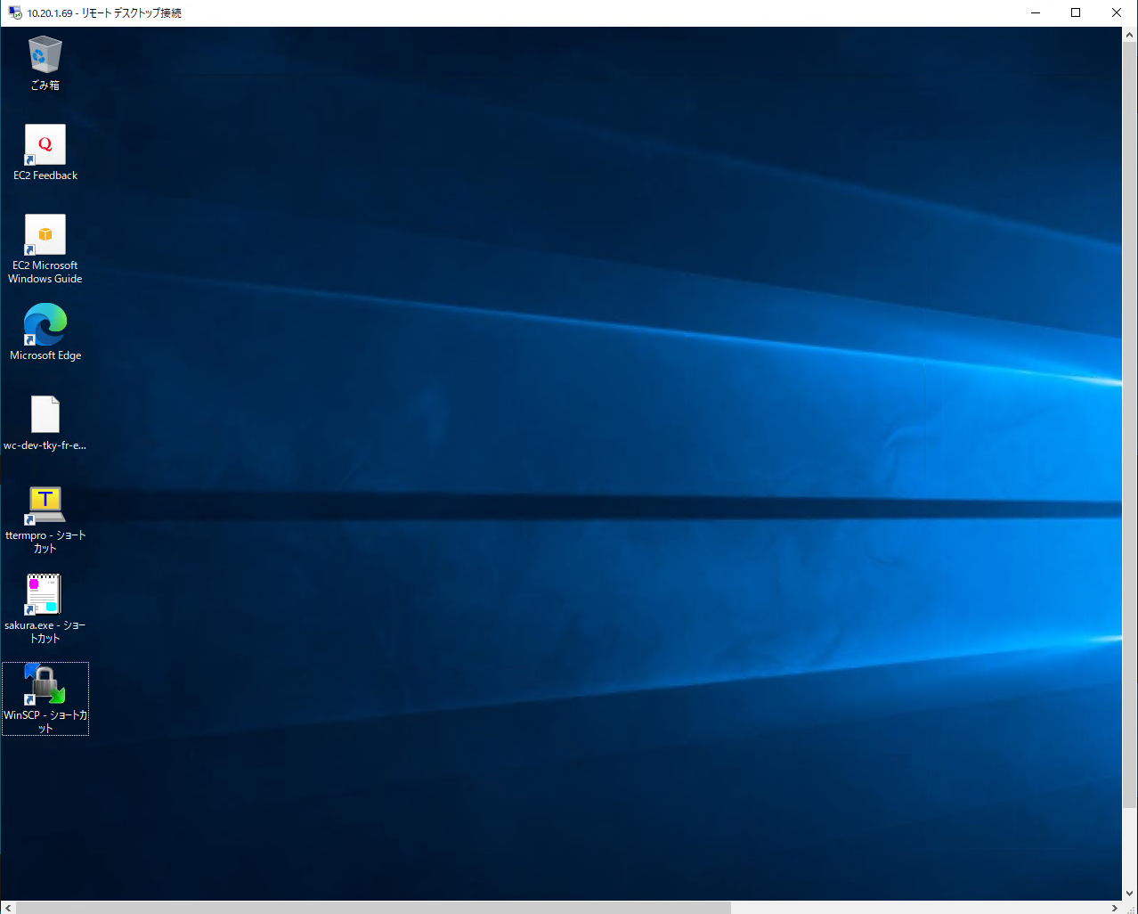
②ファイル解凍
③S3アップロード
AWS Cloud

S3
操作端末 |  | 踏み台サーバ |  |  | ファイル連携サーバ

シェル一覧
No. | シェル名 |  | 対象 | 用途説明 |  | 状態 | 担当 | レビュー
横浜 (フォルダ作成→解凍）CRM
1 | 00CRM_y.sh |  | 0138_00_jzn.tar | CRM事前 |  | 作成完了 | 周
 |  |  | 0138_00_jzn_jk.tar
2 | 01CRM_y.sh |  | 0138_01_today.tar | CRM1オン終了 |  | 作成完了 | 周 | 〇
 |  |  | 0138_01_today_fl.tar
 |  |  | 0138_01_today_jk.tar
3 | 01CRM_yf.sh |  | 0138_haiji.tar | CRM1オン終了 添付ファイル |  | 作成完了 | 周 | 〇
 |  |  | 0138_kosyabetu.tar
 |  |  | 0138_kosyakan.tar
 |  |  | 0138_torece.tar
4 | 02CRM_y.sh |  | 0138_02_hon.tar | CRM2バッチ終了 |  | 作成完了 | 周
 |  |  | 0138_02_hon2.tar
 |  |  | 0138_02_hon3.tar
 |  |  | 0138_02_hon_fl.tar
 |  |  | 0138_02_hon_jk.tar
5 | 03CRM_y.sh |  | 0138_03_Yst1.tar | CRM 年始1 |  | 作成完了 | 周
 |  |  | 0138_03_Yst1_jk.tar
6 | 04CRM_y.sh |  | 0138_04_Yst2.tar | CRM 年始2 |  | 作成完了 | 周
 |  |  | 0138_04_Yst2_jk.tar
7 | 05CRM_y.sh |  | 0138_05_Yst3.tar | CRM 年始3 |  | 作成完了 | 周
 |  |  | 0138_05_Yst3_jk.tar
横浜 (フォルダ作成→解凍）YGS
1 | 00YGS_y.sh |  | 20230412_tenpu_21.tar | YGS事前作業・外部ファイル |  | 作成完了 | 周
 |  |  | 20230412_tenpu_22.tar
 |  |  | 20230412_fdt.tar
 |  |  | EYSLIST_R_Phase1.txt
 |  |  | EYSLIST_F_Phase1.txt
2 | 01YGS_y.sh |  | 20230414_tenpu.tar | YGS事前移行・外部ファイル |  | 作成完了 | 周 | 〇
 |  |  | 20230414_fdt.tar
 |  |  | reqdes_rlt_file_mng_bfr_list_file.csv
 |  |  | DELLIST_R_Phase2.txt
 |  |  | rel_est_mrtg_doc_bfr_list_file.csv
3 | 01YGSmoto_y.sh |  | 元帳コピー | YGS事前移行・元帳 |  | 作成完了 | 周
4 | 02YGSmoto_y.sh |  | 元帳コピー | YGS当日移行・元帳 |  | 作成完了 | 周
5 | 02YGS_y.sh |  | 20230430_tenpu.tar | YGS当日移行・外部ファイル |  | 作成完了 | 周
 |  |  | 20230430_fdt.tar
 |  |  | reqdes_rlt_file_mng_today_list_file.csv
 |  |  | DELLIST_R_Phase3.txt
 |  |  | rel_est_mrtg_doc_bfr_list_file.csv
6 | 03YGSmoto_y.sh |  | 元帳コピー | YGS当日移行追加分・元帳 |  |  | 周
7 | 04YGSmoto_y.sh |  | 元帳コピー | YGS事後移行・元帳 |  |  | 周
東日本 (フォルダ作成→解凍）CRM
1 | 00CRM_e.sh |  | 0525_00_jzn.tar | CRM事前 |  | 作成完了 | 周
2 | 01CRM_e.sh |  | 0525_01_today.tar | CRM1 オン終了 |  | 作成完了 | 周
 |  |  | 0525_01_today_fl.tar
3 | 01CRM_ef.sh |  | 0525_haiji.tar | CRM1オン終了 添付ファイル |  | 作成完了 | 周
 |  |  | 0525_kosyabetu.tar
 |  |  | 0525_torece.tar
4 | 02CRM_e.sh |  | 0525_02_hon.tar | CRM2バッチ終了 |  | 作成完了 | 周
 |  |  | 0525_02_hon_fl.tar
 |  |  | 0525_02_hon2.tar
 |  |  | 0525_02_hon3.tar
5 | 03CRM_e.sh |  | 0525_03_Yst1.tar | CRM年始1 |  | 作成完了 | 周
6 | 04CRM_e.sh |  | 0525_04_Yst2.tar | CRM年始2 |  | 作成完了 | 周
7 | 05CRM_e.sh |  | 0525_05_Yst3.tar | CRM年始3 |  | 作成完了 | 周
8

9

10

00CRM_y.sh
00CRM_y.sh
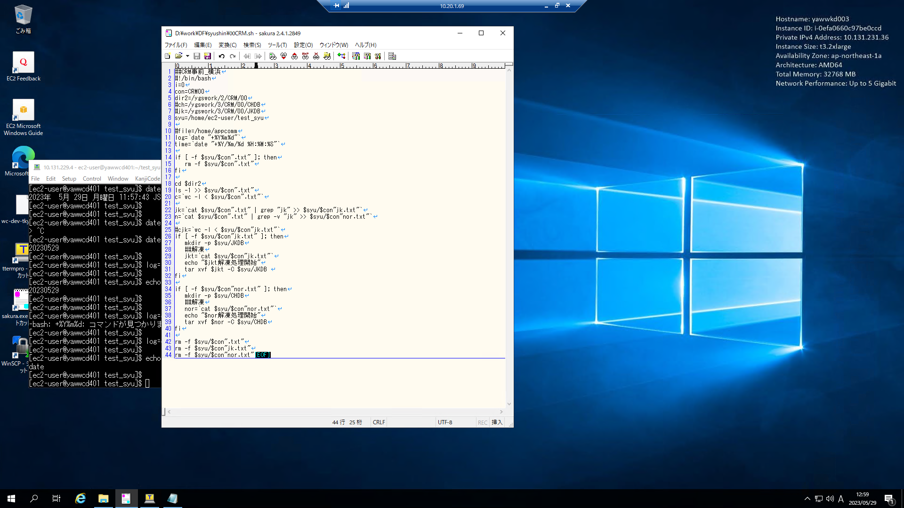

フォルダ作成スクリプト（CRM）

creatfolder_c.sh
FoldersList.txt
例：
Start
フォルダ存在
Yes
フォルダ削除確認
作成フォルダ一覧整理
No
フォルダ作成
End
Log出力
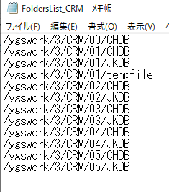
ループStart
FoldersList.txt
読み込み
↓実施
無限ループ
1行ずつ

ファイル解凍スクリプト

